記入例
事業所ＰＲシート 記入例

【基本情報】
事業所内容はより具体的に記入してください。売上高は直近の事業年度の実績を記入してください。勤務時間や休日は、生徒・学生等が重視する項目です。完全週休二日制やお盆、年末年始の休暇などを詳しく記入してください。
【事業所情報】
事業所名、住所、電話番号など基本的な情報を記入する欄です。事業所番号はハローワークで記入しますので空欄のままで構いません。
【写真等】
会社案内やホームページで使用する写真等の貼付でも構いません。生徒・学生が会社の事業内容や職場の雰囲気をイメージしやすい写真等を使用してください。

 | 事業所ＰＲシート

 | 事業所名 |  |  | 株式会社 ハローワーク工業 |  |  |  |  |  |  |  |  |  |  |  |  |  |  |  |  |  | 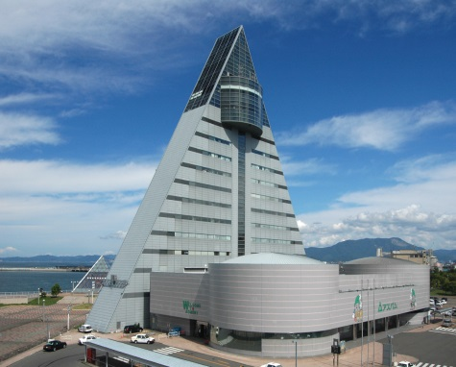

【会社の特色】
生徒・学生が求人を選ぶ理由として、「やりがいが持てる仕事か」「将来性のある会社か」が上位にあげられます。会社の特色・アピール等を積極的に記入してください。
 | 所在地 |  |  | 青森県青森市安方１丁目１－１１
 | ＴＥＬ |  |  | 017-777-7777 |  |  |  |  |  | ＦＡＸ |  |  |  |  | 017-777-7777
 | ＨＰアドレス |  |  |  |  |  |  |  |  | 事業所番号

 | 【基本情報】

 | 事業内容 |  | 自動化・省力化機械、設計、製作及び各種部品加工

 | 創業年 |  | 1981-09-01

 | 売上高 |  | ４億円 |  |  | 従業員数 |  |  | ５０人 |  |  | 勤務時間 |  |  |  | 8：30～17：30
 |  |  |  |  |  |  |  |  |  |  |  |  |  |  |  |  |  |  |  |  |  | 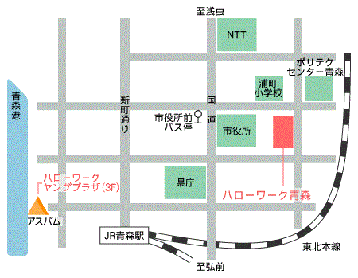

 | 休日休暇 |  | 会社カレンダーによる（概ね週休二日制）

 | 福利厚生 |  | 財形貯蓄、観桜会、社員旅行、忘年会

 | 【会社の特色】
【こんな人を採用したい】
求める人物像を明示することで、より的確なマッチングが期待できるようになります。また、求める人物像以外にも、今後学校生活において頑張ってほしいことなどのアドバイス等ありましたら記入してください。

 |  | 弊社は1981年に創業して以来、自動化・省力化機械製作、各種部品加工を行う工場として技術を推進してまいりました。 めまぐるしく移り変わる時代のうねり、ますます多様化する市場の要望に、弊社は機敏なフットワークで即応いたします。 充実した最新設備と確かな技術は、高精度な製品をスピーディーに生産、時代の先端を走りながら、限りない可能性へチャレンジして参ります。

 | 【こんな人を採用したい】

 |  | グローバル化が進む中、視野の広い人材、多能工・多工程工に果敢にチャレンジできる人材を求めております。 また、単に与えられた仕事をこなすだけでなく、自分自身で考えて動ける方、常に新しいことに挑戦できる方、お待ちしています。

【社長や先輩社員からのメッセージ】
生徒・学生等にとって年齢が近い先輩社員のメッセージはより効果的です。

 | 【社長や先輩社員からのメッセージ】

 |  | 当社は独自のアイデアと工夫で数多くの自動化・省力化機械を手掛け開発・設計・製造・販売を一貫して行う完成品メーカーです。当社でものづくりの本質を体感し、自身の技術と技能の向上に取り組んでいただき、共に成長し続ける企業体で在りたいと考えております。 上司・部下の垣根を越えて自分の意見を言い合える風土が当社の自慢でもあります。是非一緒にステップアップを目指しましょう！ ≪平成２７年採用 鈴木 一朗≫

【募集・採用・職場への定着促進のための取組に関する情報】
採用人数は、直近の３事業年度において正社員として採用した新卒者（大卒等・高卒）の数及び説明会開催日の時点で在籍している数を記入してください。採用していない年度については「－」を記入してください。
有給休暇取得実績は昨年度における正社員の有給休暇の平均取得日数を記入してください。

 | 【募集・採用・職場への定着促進のための取組に関する情報】 |  |  |  |  |  |  |  |  |  |  |  |  |  |  |  | 【その他記入欄】

 | 新卒者の採用 実績・定着状況 |  |  |  |  |  |  | ２９．３卒 |  |  | ２８．３卒 |  |  | ２７．３卒 |  |  |  | *大卒求人予定（提出済含）の場合は想定する学歴

 |  |  |  |  | 採用人数 |  |  | 2 |  |  | - |  |  | 1 |  |  |  | 大学院 | 大学 |  | 短大 |  | 専修等 | 高専 | 技開校 | その他

 |  |  |  |  | うち在籍人数 |  |  | 2 |  |  | - |  |  | 1 |  |  |  | ○ | ○ |  | ○ |  | ○ | ○ | ○

 | 社員の平均年齢 |  |  |  | ４４．５才
 |  |  |  |  |  |  |  |  |  |  |  |  |  |  |  |  |  | ＊その他（以下記入例）

 | 有給休暇取得実績 |  |  |  | 8.2日／年 |  |  |  |  |  |  |  |  |  |  |  |  | ・募集人数：大卒等１人、高卒１人 ・職種：大卒（機械ｵﾍﾟﾚｰﾀｰ）、高校（営業員） ・研修制度あり：〇〇〇〇 ・企業採用ページ：△△△△

 | 育児休業取得実績 |  |  |  | 男性 |  | 0% |  |  |  | 女性 |  | 20%

 | 所定外労働時間（月平均） |  |  |  | 5時間

 | ※当日のＯＡ機器等の使用について選択してください。ＦＡＸ送信の方は概要する欄に〇をしてください。

 | ①パソコン電源を使用 |  |  |  |  |  | する |  |  |  | ②プロジェクターを使用 |  |  |  |  |  |  |  |  | しない

 | 注）ＯＡ機器・プロジェクター・スクリーン等の備付けはありませんので、ご持参ください。

【当日のＯＡ機器等の使用について】
パソコンやプロジェクターを使用する場合は「する」を選択してください。
※参加者に配付する事業所ＰＲシートには、この項目は掲載されません。
【その他記入欄】
大卒求人で想定する学歴を○してください。＊高卒求人のみ予定する場合は不要です。また、募集予定の求人数や職種、賞与に関すること、新入社員に対する研修制度、求人以外でも生徒・学生等に伝えたいことがありましたら自由に記入してください。

